会員ファイル
画面仕様書 |  |  | システム名称 |  |  |  |  |  |  | 作成日

名称 | frmSignin |  | No |  |  |  |  |  |  | 作成者

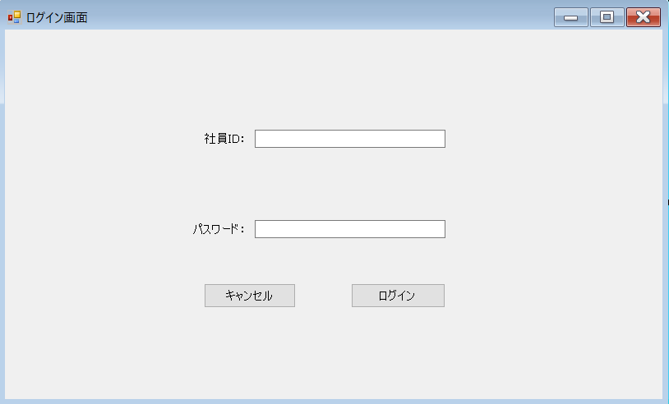
 |  |  |  |  |  |  | 画面詳細

 |  |  |  |  |  |  | フォーム名 |  | ログイン画面
1
 |  |  |  |  |  |  | 画面サイズ

 |  |  |  |  |  |  | 背景色

2
 |  |  |  |  |  |  | 文字種類 |  | メイリオ

 |  |  |  |  |  |  | 文字サイズ |  | 9pt

 |  |  |  |  |  |  | 文字色

3
4
 |  |  |  |  |  |  | 画面説明
 |  |  |  |  |  |  | ログイン画面
 |  |  |  |  |  |  | ①に自分のID②にパスワードを入力し、
 |  |  |  |  |  |  | ④のボタンを押し、あっていればホーム画面に移動する。
 |  |  |  |  |  |  | IDかパスワードが間違っていればメッセージボックスで
 |  |  |  |  |  |  | 「IDまたはパスワードが正しくありません」と表示する。
 |  |  |  |  |  |  | ③のボタンで画面を閉じる

 | 名前 | 使用コントロール | 名称 | 文字形式 | 初期値 | 必須入力 | TAB順 | 桁制限 | その他
1 | 社員ID： | label | label1 | 全角
2 |  | textbox | fSIdTBox | 半角 |  | 〇 | 1 | 7 | ①社員IDを入力するテキストボックス
3 | パスワード： | label | label2 | 全角
4 |  | textbox | fSPassTBox | 半角 |  | 〇 | 2 | 50 | ②パスワードを入力するテキストボックス
5 | キャンセル | button | fSCancelBtn |  |  |  | 3 |  | ③画面を閉じる
6 | ログイン | button | fSSigninBtn |  |  |  | 4 |  | ④ホーム画面に移動する
7
8
9
10
11
12
13
14
15
16
17
18
19
20
21
22
23
24
25
26
27
28
29
30

その他

